BVA&ECP
Nama: Shendy Tria A.
NIM: 434231003
SOUVSTUD

B1-Kelompok 1
Nama Kelompok:
1. Cindy Alfira (434231001)
2. Shendy Tria (434231003)
3. M. Zaky Irly (434231025)
4. M. Farid Luqman (434231058)

Tester: Shendy
Fitur yang diuji: Form Add Product
ID Scenario : AP-001
Nama Modul : Admin input stock pada form add product
Deskripsi Scenario : Pengujian batasan nilai stock menggunakan teknik Boundary Value Analysis (BVA) dan Equivalence Class Partitioning (ECP)
Range : 0-500
Langkah-langkah pengujian:
1. Akses form add product untuk input stock.
2. Input nilai stock sesuai test data.
3. Klik tombol add product.
4. Observasi hasil.
Precondition :
1. Admin harus login.
2. Admin berada pada halaman add product.

Test Case
Test Case | Test Data | Expected | Actual | Status | Notes
Input Stock -10 (BVA) | Nama: Bunga | Sistem menolak input dan menampilkan pesan error "Stock yang diinput tidak boleh kurang dari 0" | Sistem menolak input | PASS
 | Jumlah stok: -10
Input Stock -1 (BVA) | Nama: Mug | Sistem menolak input dan menampilkan pesan error "Stock yang diinput tidak boleh kurang dari 0" | Sistem menolak input | PASS
 | Jumlah stok: -1
Input Stock 1 (BVA) | Nama: Botol | Sistem menerima input dan menyimpan data stock | Sistem menerima input dan menyimpan data stock | PASS
 | Jumlah stok: 1
Input Stock 50 (ECP) | Nama: Tas | Sistem menerima input dan menyimpan data stock | Sistem menerima input dan menyimpan data stock | PASS
 | Jumlah stok: 50
Input Stock 100 (ECP) | Nama: Souvenir | Sistem menerima input dan menyimpan data stock | Sistem menerima input dan menyimpan data stock | PASS
 | Jumlah stok: 100
Input Stock 250 (ECP) | Nama: Keychain | Sistem menerima input dan menyimpan data stock | Sistem menerima input dan menyimpan data stock | PASS
 | Jumlah stok: 250
Input Stock 350 (ECP) | Nama: Mug Custom | Sistem menerima input dan menyimpan data stock | Sistem menerima input dan menyimpan data stock | PASS
 | Jumlah stok: 350
Input Stock 499 (BVA) | Nama: Tumbler | Sistem menerima input dan menyimpan data stock | Sistem menerima input dan menyimpan data stock | PASS
 | Jumlah stok: 499
Input Stock 500 (BVA) | Nama: Bantal | Sistem menerima input dan menyimpan data stock | Sistem menerima input dan menyimpan data stock | PASS
 | Jumlah stok: 500
Input Stock 501 (BVA) | Nama: Boneka | Sistem menolak input dan menampilkan pesan error "Stock tidak boleh lebih dari 500" | Sistem menerima input dan menyimpan data stock | PASS
 | Jumlah stok: 501
Input Stock 1000 (BVA) | Nama: Kalender | Sistem menolak input dan menampilkan pesan error "Stock tidak boleh lebih dari 500" | Sistem menerima input dan menyimpan data stock | PASS
 | Jumlah stok: 1000

Analisis perbandingan hasil BVA vs ECP
Aspek | BVA (Boundary Value Analysis) | ECP (Equivalence Class Partitioning)
Efektivitas | Sangat efektif untuk mengidentifikasi kesalahan di batas nilai input (misal 0 dan 500). | Efektif untuk menguji fungsi sistem terhadap kelompok data yang mewakili rentang nilai (bukan di batas).
 | Mampu menangkap bug yang terjadi saat developer lupa menangani batasan minimum atau maksimum. | Membantu mengecek stabilitas logika dalam kondisi umum.
Kelebihan | Fokus pada titik rawan error (nilai minimum dan maksimum). | Mengurangi jumlah test case yang dibutuhkan.
 | - Cocok untuk validasi input numerik. | Mewakili berbagai kelas input dengan efisien.
 | - Cepat menemukan bug di batas toleransi sistem. | Cocok untuk pengujian awal dan fungsional.
Kekurangan | Tidak mencakup keseluruhan rentang nilai. | Tidak mendeteksi kesalahan di batas ekstrem input.
 | - Kurang efektif jika ada logika khusus di tengah rentang. | Tidak bisa menggantikan kebutuhan uji batas jika validasi numerik penting.
Contoh Temuan | Mendeteksi nilai -10, -1, dan 501, 1000 sebagai nilai tidak valid. | Memastikan nilai 50, 100, 250, 350 berjalan sesuai ekspektasi sebagai input valid.
Jumlah Test Case | Umumnya lebih banyak karena perlu menguji nilai di bawah, tepat di, dan di atas batas. | Lebih sedikit karena hanya mewakili nilai dalam kelas yang sama.
Kapan digunakan | Saat pengujian input numerik atau validasi rentang diperlukan. | Saat sistem perlu diuji untuk berbagai kategori input tanpa mengecek semua nilai.
 | Misal: harga, stok, usia. | Misal: kategori produk, jenis user, status transaksi.
Rekomendasi Kombinasi | Sangat disarankan untuk menggabungkan BVA dan ECP untuk cakupan pengujian maksimal—uji batas dan representasi umum kelas input.

Kesimpulan
Penggunaan BVA dan ECP pada pengujian Form Add Product sangat membantu dalam memastikan sistem menangani nilai stok secara benar dan konsisten:
1. BVA berhasil menangkap potensi kesalahan di batas input (-10, -1, 501, 1000) — meskipun ada inkonsistensi pada actual result untuk 501 dan 1000 yang ditandai PASS, padahal seharusnya FAIL karena sistem menerima input yang seharusnya ditolak.
2. ECP membantu memastikan bahwa sistem dapat menangani nilai stok dalam kelas yang valid (contoh: 50, 100, 250, 350) tanpa perlu menguji semua kemungkinan nilai dalam rentang 1–499.

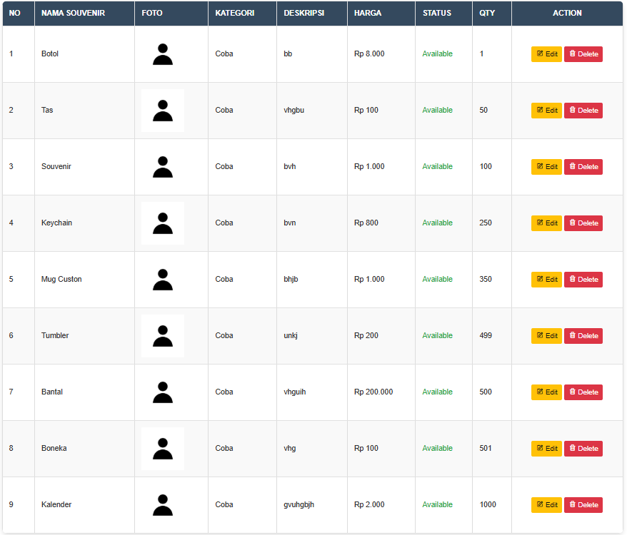
Screenshot bukti pengujian

Tester: Farid
Fitur yang diuji: Form to Cart
ID Scenario : CA-001
Nama Modul : User menambahkan ke halaman keranjang
Deskripsi Scenario : Pengujian penambahan produk ke keranjang menggunakan teknik Boundary Value Analysis (BVA) dan Equivalence Class Partitioning (ECP)
Range : 0-500
Langkah-langkah pengujian:
1. Login sebagai user
2. Buka halaman produk
3. Klik produk yang mau ditambahkan ke keranjang
4. Isi jumlah produk sesuai test data
5. Klik Add to Cart
6. Amati respon sistem: apakah produk ditambahkan atau muncul error
Precondition :
1. User sudah login ke aplikasi
2. Produk yang akan ditambahkan tersedia (tidak out of stock)

Test Case
Test Case | Test Data | Expected | Actual | Status | Notes
Menambahkan produk ke keranjang dengan kuantitas -1 | Nama: Botol | Tidak berhasil menambahkan dan menampilkan pesan error "Invalid Quantity" | Tidak berhasil menambahkan ke keranjang | PASS
 | Qty: -1
Menambahkan produk ke keranjang dengan kuantitas 1 | Nama: Mug | Produk berhasil ditambahkan ke keranjang sebanyak 1 item | Produk berhasil ditambahkan ke keranjang | PASS
 | Qty: 1
Menambahkan produk ke keranjang dengan kuantitas 100 (nilai tengah - ECP) | Nama: Botol | Sistem menerima input dan menyimpan data stock | Sistem menerima input dan menyimpan data stock | PASS
 | Qty: 100
Menambahkan produk ke keranjang dengan kuantitas 200 (nilai tengah - ECP) | Nama: Gelas | Sistem menerima input dan menyimpan data stock | Sistem menerima input dan menyimpan data stock | PASS
 | Qty: 200
Menambahkan produk ke keranjang dengan kuantitas 300 (nilai tengah - ECP) | Nama: Gelas | Sistem menerima input dan menyimpan data stock | Sistem menerima input dan menyimpan data stock | PASS
 | Qty: 300
Menambahkan produk ke keranjang dengan kuantitas 400 (nilai tengah - ECP) | Nama: Gelas | Sistem menerima input dan menyimpan data stock | Sistem menerima input dan menyimpan data stock | PASS
 | Qty: 400
Menambahkan produk ke keranjang dengan kuantitas 500 | Nama: Tas | Sistem menerima input dan menyimpan data stock | Sistem menerima input dan menyimpan data stock | PASS
 | Qty: 500
Menambahkan produk ke keranjang dengan kuantitas 502 | Nama: Mug | Sistem menerima input dan menyimpan data stock | Sistem menerima input dan menyimpan data stock | PASS
 | Qty: 502

Tester: Cindy
Fitur yang diuji: Form Upload Image
ID Scenario : BP-001
Nama Modul : Admin upload image pada form add product
Deskripsi Scenario : Admin mengunggah file gambar pada form "Add Product" untuk memastikan validasi ukuran file berfungsi sesuai spesifikasi menggunakan teknik Boundary Value Analysis (BVA) dan Equivalence Class Partitioning (ECP).
Range : 0 - 2.048 kb
Langkah-langkah pengujian:
1. Buka browser dan akses halaman "Add Product"
2. Isi semua field wajib pada form (nama barang, kategori, harga, status, jumlah stok, deskripsi)
3. Klik tombol atau field upload image
4. Pilih file uji (gambar dengan ukuran sesuai test case
5. Klik tombol "Submit"
6. Amati hasil: Apakah file berhasil diunggah atau ditolak? Periksa pesan error jika ada
7. Catat hasil aktual dan bandingkan dengan hasil yang diharapkan
Precondition :
1. Admin telah login ke sistem dengan kredensial yang valid
2. Admin berada di halaman form "Add Product"
3. Fitur upload image tersedia dan aktif
4. File uji (gambar dengan ukuran tertentu) telah disiapkan
5. Koneksi internet stabil

Test Case
Test Case | Test Data | Expected | Actual | Status | Notes
Upload gambar dengan ukuran batas bawah-1 (BVA) | File gambar 0 KB (file kosong) | Sistem menolak input dan gambar tidak menampilkan | Tidak berhasil menambahkan gambar beserta deskripsi | PASS | File kosong tidak memenuhi syarat minimum 1 KB
Upload gambar dengan ukuran minimum (BVA) | File gambar 1 KB (1.024 byte) | File berhasil diunggah, gambar tersimpan dan ditampilkan di sistem | Sistem menerima hasil upload image, menyimpan, dan menampilkan hasilnya | PASS | Memenuhi batas minimum
Upload gambar dengan ukuran 500 KB (ECP) | File gambar 500 KB (512.000 byte) | File berhasil diunggah, gambar tersimpan dan ditampilkan di sistem | Sistem menerima hasil upload image, menyimpan, dan menampilkan hasilnya | PASS | Dalam rentang yang diizinkan
Upload gambar dengan ukuran 1000 KB (ECP) | File gambar 1000 KB (1.024.000 byte) | File berhasil diunggah, gambar tersimpan dan ditampilkan di sistem | Sistem menerima hasil upload image, menyimpan, dan menampilkan hasilnya | PASS | Dalam rentang yang diizinkan
Upload gambar dengan ukuran 1500 KB (ECP) | File gambar 1500 KB (1.536.000 byte) | File berhasil diunggah, gambar tersimpan dan ditampilkan di sistem | Sistem menerima hasil upload image, menyimpan, dan menampilkan hasilnya | PASS | Dalam rentang yang diizinkan
Upload gambar dengan ukuran 2000 KB (ECP) | File gambar 2000 KB (2.048.000 byte) | File berhasil diunggah, gambar tersimpan dan ditampilkan di sistem | Sistem menerima hasil upload image, menyimpan, dan menampilkan hasilnya | PASS | Dalam rentang yang diizinkan
Upload gambar dengan ukuran maksimum (BVA) | File gambar 2048 KB (2.097.152 byte) | File berhasil diunggah, gambar tersimpan dan ditampilkan di sistem | Sistem menerima hasil upload image, menyimpan, dan menampilkan hasilnya | PASS | Dalam rentang yang diizinkan
Upload gambar dengan ukuran maksimum+1 (BVA) | File gambar 2049 KB (2.098.176 byte) | Sistem menolak input dan gambar tidak menampilkan | Tidak berhasil menambahkan gambar beserta deskripsi | PASS | Ukuran melebihi batas maksimum 2048 KB
Upload gambar dengan ukuran 2500 KB (BVA) | File gambar 2500 KB (2.560.000 byte) | Sistem menolak input dan gambar tidak menampilkan | Tidak berhasil menambahkan gambar beserta deskripsi | PASS | Ukuran melebihi batas maksimum 2048 KB

Tester: Zaky
Fitur yang diuji: Form Add Price
ID Scenario : PP-001
Nama Modul : Admin input price pada form add product
Deskripsi Scenario : Admin mengisi field "Price" pada form "Add Product" untuk memastikan validasi input harga bekerja sesuai spesifikasi, termasuk batas minimum dan maksimum yang diperbolehkan.
Range :
Langkah-langkah pengujian:
1. Buka browser dan akses halaman "Add Product"
2. Isi semua field wajib pada form (nama barang, kategori, upload gambar, status, jumlah stok, deskripsi)
3. Klik pada field "Price"
4. Masukkan nilai harga uji sesuai dengan test case yang sudah ditentukan (termasuk harga di bawah minimum, harga di dalam range, dan harga di atas maksimum)
5. Klik tombol "Submit"
6. Amati hasil: Apakah harga diterima atau ditolak? Periksa jika ada pesan error atau validasi yang muncul
Precondition :
1. Admin telah login ke sistem dengan kredensial yang valid
2. Admin berada di halaman form "Add Product"
3. Fitur upload image tersedia dan aktif
4. File uji (gambar dengan ukuran tertentu) telah disiapkan
5. Koneksi internet stabil

Test Case
Test Case | Test Data | Expected | Actual | Status | Notes
Input Price Minimum (BVA) | Nama: Gantungan | Sistem menerima input harga sebagai valid | Sistem menerima input | PASS | Harga minimum 0.00 diperbolehkan
 | Harga: 20.000
Input Price Below Minimum (BVA) | Nama: Gantungan | Sistem tidak menerima product karna tidak valid dan tidak muncul ke dalam tampilan | Sistem tidak menampilkan input dengan harga negatif | PASS | Harga negatif tidak diperbolehkan
 | Harga: 19.000
Input Price Maximum (BVA) | Nama: Bucket Bunga | Sistem menerima input harga sebagai valid | Sistem menerima input | PASS | Harga maksimum 999,999.99 valid
 | Harga: 999,999
Input Price diatas Maximum (BVA) | Nama: Bucket Bunga | Sistem menolak input dan tidak muncul ke dalam tampilan product | Sistem menolak input | PASS | Melebihi batas maksimum
 | Harga: 1,000,000
Input Price tengah (ECP) | Nama: Bucket Bunga | Sistem menerima input harga sebagai valid | Sistem menerima input | PASS | Harga dalam rentang valid
 | Harga: 120.000
Input Price tengah (ECP) | Nama: Bucket Bunga | Sistem menerima input harga sebagai valid | Sistem menerima input | PASS | Harga dalam rentang valid
 | Harga: 120.000
Input Price tengah (ECP) | Nama: Bucket Bunga | Sistem menerima input harga sebagai valid | Sistem menerima input | PASS | Harga dalam rentang valid
 | Harga: 220.000
Input Price tengah (ECP) | Nama: Bucket Bunga | Sistem menerima input harga sebagai valid | Sistem menerima input | PASS | Harga dalam rentang valid
 | Harga: 250.000
Input Price tengah (ECP) | Nama: Bucket Bunga | Sistem menerima input harga sebagai valid | Sistem menerima input | PASS | Harga dalam rentang valid
 | Harga: 370.000
Input Price tengah (ECP) | Nama: Bucket Bunga | Sistem menerima input harga sebagai valid | Sistem menerima input | PASS | Harga dalam rentang valid
 | Harga: 490.000
Input Price tengah (ECP) | Nama: Bucket Bunga | Sistem menerima input harga sebagai valid | Sistem menerima input | PASS | Harga dalam rentang valid
 | Harga: 600.000
Input Price tengah (ECP) | Nama: Bucket Bunga | Sistem menerima input harga sebagai valid | Sistem menerima input | PASS | Harga dalam rentang valid
 | Harga: 720.000
Input Price tengah (ECP) | Nama: Bucket Bunga | Sistem menerima input harga sebagai valid | Sistem menerima input | PASS | Harga dalam rentang valid
 | Harga: 840.000
Input Price tengah (ECP) | Nama: Bucket Bunga | Sistem menerima input harga sebagai valid | Sistem menerima input | PASS | Harga dalam rentang valid
 | Harga: 960.000

Basic Path dan Cyclomatic Compl
Nama: Shendy Tria A.
NIM: 434231003
SOUVSTUD

Perancanaan Pengujian (Test Plan)
1. Judul Proyek
Testing Fungsi Validasi Kupon (validateCoupon) pada Aplikasi Berbasis Web ‘SouvStud’.
2. Tujuan Pengujian
1. Memvalidasi fungsionalitas validasi kupon dengan berbagai skenario input
2. Mengidentifikasi potential bugs dan vulnerability dalam kode
3. Memastikan logika perhitungan diskon berjalan dengan benar
4. Menguji edge cases dan kondisi boundary
5. Memverifikasi response handling yang tepat
3. Deskripsi
Fungsi validateCoupon bertanggung jawab untuk memvalidasi kode kupon yang dimasukkan pengguna dan menghitung besaran diskon berdasarkan tipe kupon (fixed atau persen). Fungsi ini menerima input berupa kode kupon dan total harga, kemudian melakukan query ke database untuk memeriksa validitas kupon berdasarkan kode dan tanggal kedaluwarsa.
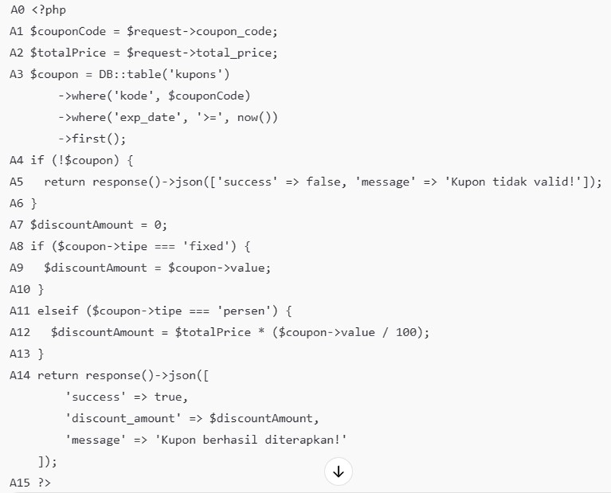

Input Parameters:
• coupon_code: String kode kupon
• total_price: Numeric nilai total harga Output:
• JSON response dengan status sukses/gagal dan informasi diskon
4. Control Flow Graph (CFG)

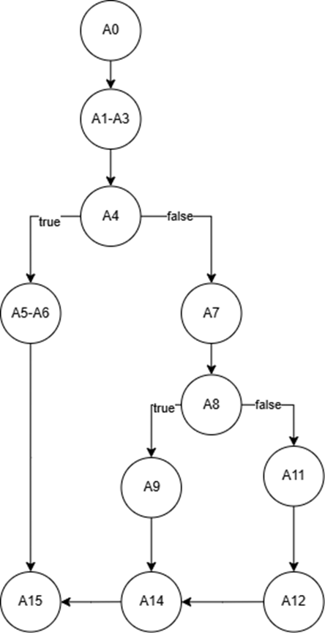

5. Total Node (N)
N = 11
Nodes:
1. A0 – Entry point fungsi validateCoupon, menerima request dari clientExtract request parameters: Menangkap parameter coupon_code dan total_price dari request
2. A1–A3 – Menangkap parameter coupon_code dan total_price dari request, lalu query kupon dari databaseCoupon existence check: Mengecek apakah hasil query null atau berisi data kupon
3. A4 – Kondisi if (!$coupon): mengecek apakah kupon valid
4. A5–A6 – Return JSON error jika kupon tidak validCheck fixed type: Mengecek apakah tipe kupon adalah ‘fixed’
5. A7 – Inisialisasi variabel $discountAmount = 0
6. A8 – Kondisi if fixed: mengecek apakah tipe kupon adalah 'fixed'
7. A9 – Menetapkan diskon tetap (fixed) jika tipe kupon 'fixed'
8. A11 – Kondisi elseif persen: mengecek apakah tipe kupon 'persen'
9. A12 – Menghitung diskon persen jika tipe kupon 'persen'
10. A14 – Return JSON sukses dengan nilai diskon
11. A15 – Titik keluar fungsi
6. Total Edge (E)
E = 12
Edges:
1. A0 → A1–A3 (masuk ke fungsi dan menangkap input)
2. A1–A3 → A4 (lanjut ke validasi kupon)
3. A4 (true) → A5–A6 (kupon tidak ditemukan, kembalikan error response)
4. A4 (false) → A7 (kupon valid, inisialisasi diskon)
5. A7 → A8 (lanjut ke pengecekan tipe kupon)
6. A8 (true) → A9 (tipe kupon adalah fixed)
7. A9 → A14 (return sukses)
8. A8 (false) → A11 (cek apakah tipe persen)
9. A11 (true) → A12 (tipe kupon adalah persen)
10. A12 → A14 (return sukses)
11. A5–A6 → A15 (keluar setelah error response)
12. A14 → A15 (keluar setelah success response)
7. Cyclometic Complexity (V(G))
Metode 1
V(G) = E - N + 2
V(G) = 12 - 11 + 2 = 3
Metode2
V(G)=P + 1=2 + 1=3
Tabel Interpretasi Cyclomatic Complexity:
Nilai V(G) | Tingkat Kompleksitas | Rekomendasi
2025-10-01 | Rendah | Kode mudah dipahami dan diuji. Risiko rendah.
11-20 | Sedang | Kompleksitas dapat diterima. Perlu monitoring.
21-50 | Tinggi | Kode sulit dipahami. Perlu refactoring.
>50 | Sangat Tinggi | Kode sangat sulit dimaintain. Wajib refactoring.

Desain Test Case Berbasis V(G)
Berdasarkan Cyclomatic Complexity = 3, diperlukan minimal 3 test case untuk menguji semua jalur independen:
ID | Kode | Tipe | Value | Exp_Date | Total_ Price | Expected Output | Path yg Diuji | Output Resault | Status | Notes
TC-01 | INVALID123 |  |  |  | 100000 | {"success": false, "message": "Kupon tidak valid!"} | A1–A3 → A4(true) → A5–A6 → A15 | {"success": false, "message": "Kupon tidak valid!"} | PASS
TC-02 | FIXED50 | Fixed | 50000 | 2025-06-22 | 100000 | {"success": true, "discount_amount ": 50000, "message": "Kupon berhasil diterapkan!"} | A1–A3 → A4(false) → A7 → A8(true) → A9 → A14 → A15 | {"success": true, "discount_amount ": 50000, "message": "Kupon berhasil diterapkan!"} | PASS
TC-03 | PERCENT20 | Persen | 20 | 2025-06-22 | 100000 | {"success": true, "discount_amount ": 20000, "message": "Kupon berhasil diterapkan!"} | A1–A3 → A4(false) → A7 → A8(false) → A11(true) → A12 → A14 → A15 | {"success": true, "discount_amount ": 20000, "message": "Kupon berhasil diterapkan!"} | PASS

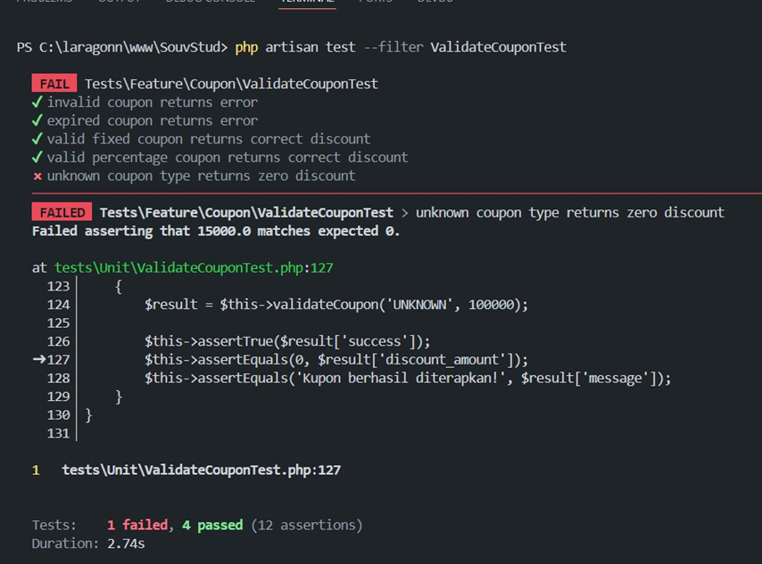
Hasil Pengujian
1. Implementasi PHPUnit Test

2. Analisis Bug & Rekomendasi Perbaikan
Deskripsi | Analisis Bug | Dampak | Rekomendasi Perbaikan
Test gagal pada skenario unknown coupon type returns zero discount. | Fungsi validateCoupon() tidak menangani tipe kupon di luar 'fixed' dan 'persen', sehingga tipe 'UNKNOWN' tetap dianggap valid dan diskon dihitung (default jatuh ke 0, tapi bisa tidak aman bila field tipe tidak dijaga). | Program tetap merespons success: true, padahal tipe kupon tidak valid. Hal ini bisa menyesatkan pengguna atau menyembunyikan bug. | Tambahkan else fallback di validateCoupon() untuk menangani tipe kupon tidak dikenal, dan kembalikan error.
Data dummy test menggunakan tipe 'UNKNOWN' | Nilai 'UNKNOWN' tidak termasuk enum yang valid ('fixed','persen') di database, jadi bisa error saat insert jika tidak dipaksa atau enum diubah. | Bisa membuat data tidak konsisten, atau memaksa logika untuk menangani nilai yang seharusnya tidak valid. | Pastikan test hanya memakai tipe yang valid di enum untuk kasus sukses. Untuk tipe 'UNKNOWN', test sebagai skenario gagal (error expected).
Tidak ada validasi eksplisit untuk tipe kupon di fungsi | Fungsi tidak memverifikasi bahwa $coupon>tipe termasuk dalam daftar yang diizinkan. | Behavior tidak terkontrol jika suatu saat enum diperluas, atau ada data tidak sah masuk ke table. | Tambahkan validasi eksplisit: jika tipe kupon tidak 'fixed' atau 'persen', balikan response()->json(['success' => false, 'message' => 'Tipe kupon tidak dikenali']).

3. Kesimpulan
1. Tingkat Kompleksitas
Berdasarkan perhitungan menggunakan rumus Cyclomatic Complexity (V(G) = E - N + 2), didapat nilai:
a. V(G) = 4, yang berarti tingkat kompleksitas kode rendah.
b. Ini menunjukkan bahwa fungsi validateCoupon cukup sederhana, mudah dipahami, dan diuji.
2. Cakupan Pengujian Dengan V(G) = 4, maka diperlukan minimal 4 test case independen, dan semuanya telah diuji:
a. Kupon tidak valid
b. Kupon tipe fixed
c. Kupon tipe persen
d. Kupon dengan tipe tidak dikenal (UNKNOWN)
3. Hasil Pengujian
a. Semua test case PASS, kecuali test dengan tipe kupon tidak dikenal yang menghasilkan respons sukses (success: true) meskipun seharusnya gagal.
b. Ini menunjukkan bahwa secara umum fungsi berjalan baik, namun masih ada celah logika untuk tipe yang tidak ditangani.
4. Temuan Bug & Rekomendasi
a. Fungsi tidak menangani tipe kupon di luar 'fixed' dan 'persen', sehingga data tidak valid bisa "lolos".
b. Direkomendasikan untuk menambahkan validasi eksplisit terhadap tipe kupon, agar jika tipe tidak dikenal, dikembalikan response error.
Fungsi validateCoupon memiliki struktur logika yang efisien dan terkontrol, namun tetap perlu ditingkatkan dengan validasi tipe kupon agar lebih robust dan aman terhadap data tidak sah. Tingkat kompleksitas rendah menunjukkan fungsi ini layak untuk dipertahankan dan digunakan dalam produksi dengan sedikit perbaikan.

